Рус
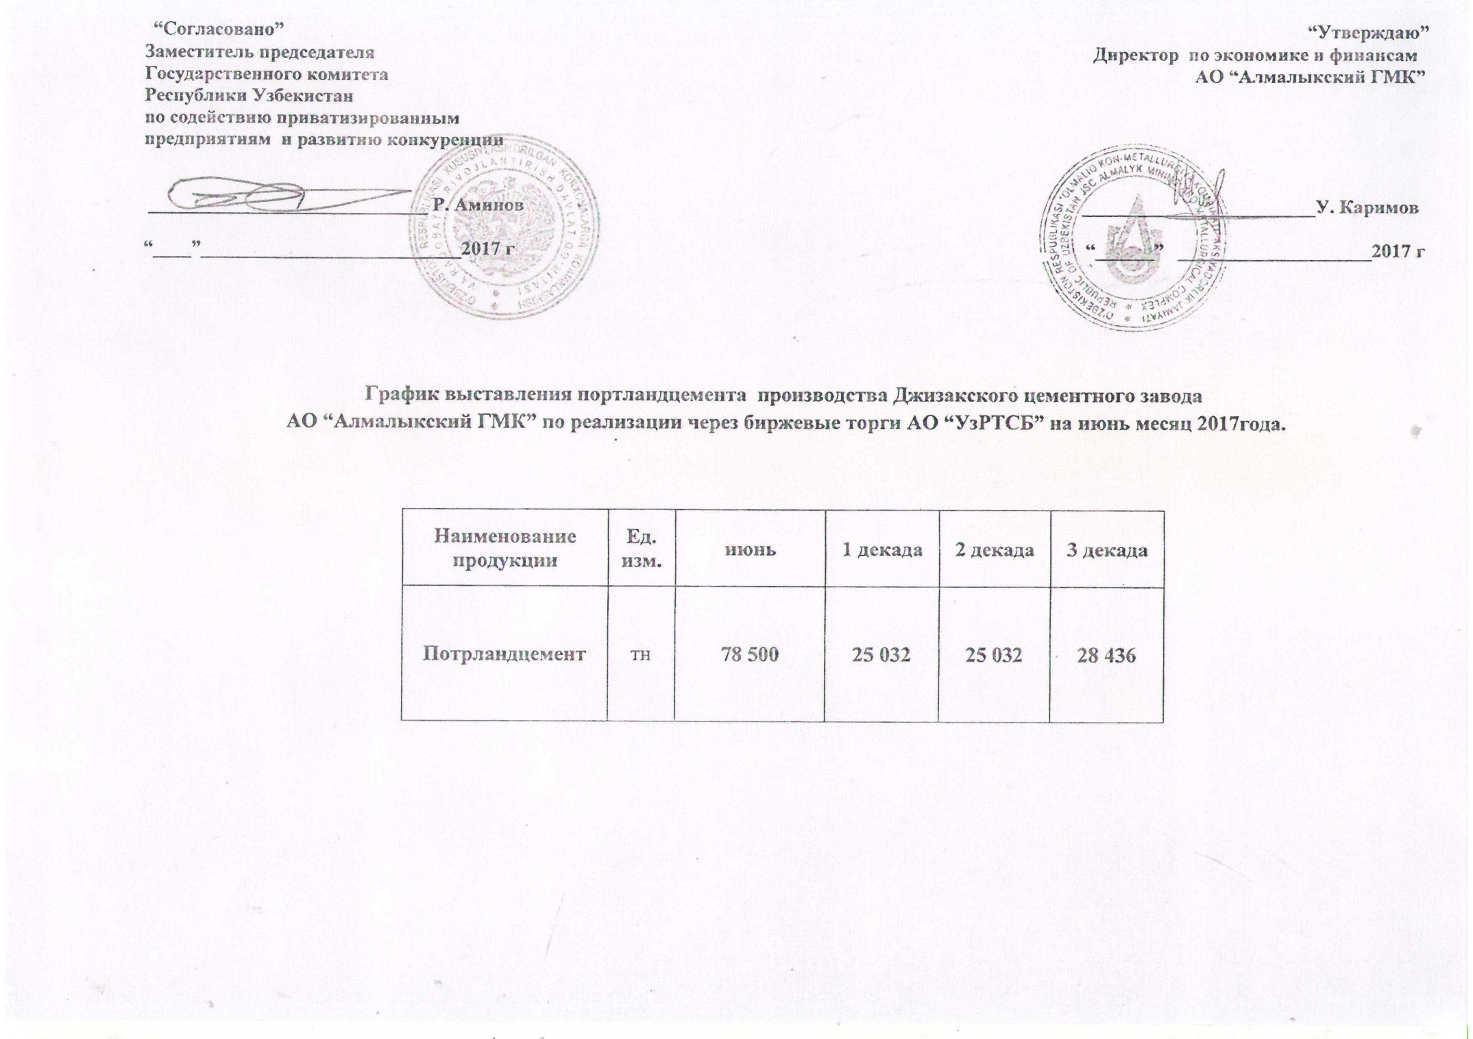
График выставления портландцемента Джизакского цементного завода АО "Алмалыкский ГМК" по реализации через биржевые торги АО "УзРТСБ" на июнь месяц 2017 года

Наименование | Ед. изм. | Июнь | 1 декада | 2 декада | 3 декада
Портландцемент | тн | 78,500 | 25,032 | 25,032 | 28,436

